시작
조건부서식
의 모든것
엑셀
시작하기

시시각각 변하는 데이터를 가장 쉽고 빠르게 시각적으로 분석할 수 있도록 도와주는 엑셀의 필수기능,
실무자라면 효율적인 보고서 작성을 위하여 꼭 알아두면 좋은 기능이 바로 '조건부서식' 입니다.
복잡한 함수 사용없이, 동작원리만 이해하면 바로 실무에 적용할 수 있는 실무자라면 꼭 숙지해야 할 필수 스킬, 조건부 서식의 사용법을 단계별로 알아봅니다.

1
1. 조건부서식이란?
다음 페이지
이전 페이지

대한민국 10대 기업 매출액 및 순이익 현황 (예제) |  |  |  |  |  | 1학년 5반 학생명부 (예제)

그룹명 | 매출액(YoY증감율) |  | 순이익(YoY증감율) |  | 부채비율 | 이름 | 키(cm) | 몸무게(kg) | 체질량지수 |  | 평균 키
삼성 | 891,918 | ▼7.20% | 120,721 | ▼5.18% | 47.32% | 이윤후 | 145 | 57 | 27.11
LG | 504,067 | ▲23.66% | 41,117 | ▼3.20% | 116.95% | 최원호 | 160 | 49 | 19.14
현대자동차 | 572,178 | ▼1.80% | 37,889 | ▲9.68% | 95.64% | 김연우 | 146 | 68 | 31.90
SK | 464,665 | ▲12.97% | 37,305 | ▼2.46% | 131.77% | 태영일 | 136 | 34 | 18.38
한진 | 162,853 | ▲15.16% | 11,900 | ▲1108.77% | 229.63% | 김재원 | 153 | 58 | 24.78
롯데 | 63,399 | ▼16.42% | 8,270 | ▲72.89% | 53.16% | 구동호 | 158 | 61 | 24.44
한화 | 44,645 | ▲16.30% | 5,485 | ▲131.83% | 160.41% | 장경희 | 152 | 46 | 19.91
현대중공업 | 105.159 | ▲12.40% | 1,430 | ▼2.71% | 203.28% | 정영실 | 135 | 44 | 24.14
금호아시아나 | 28,928 | ▼7.50% | 2,720 | ▼3.20% | 137.55% | 성수진 | 160 | 56 | 21.87
두산 | 45,672 | ▲12.71% | 1,335 | ▲163.71% | 148.79% | 황진만 | 143 | 42 | 20.54
계 | 2,883.48 | ▲19.21% | 268.171 | ▲56.02% | 107.78% | 한유진 | 132 | 48 | 27.55
 |  |  |  |  |  | 이영원 | 134 | 62 | 34.53
 |  |  |  |  |  | 신상호 | 151 | 59 | 25.88
 |  |  |  |  |  | 방인태 | 138 | 57 | 29.93

1 페이지
 |  |  |  |  |  |  |  |  |  | 1 | 1 페이지

2
2. 다른 셀을 참조하여 실시간으로 조건부서식을 적용하는 방법
다음 페이지
이전 페이지

1학년 5반 학생명부 (예제)

이름 | 키(cm) | 몸무게(kg) | 체질량지수 | 조건1 | 키가 145 미만인 경우 굵은빨간글씨로 표시하기
이윤후 | 145 | 57 | 27.11 | 145
최원호 | 160 | 49 | 19.14
김연우 | 146 | 68 | 31.90 | 조건2 | 체질량지수가 정상(20~24)인 경우 굵은 파란색 글씨로 표시하기
이영환 | 136 | 34 | 18.38 | 20 | 24
김이랑 | 153 | 55 | 23.50
구동호 | 158 | 56 | 22.43 | 조건3 | 성이 이씨인 경우 셀 배경을 노란색으로 바꾸기
장경희 | 152 | 46 | 19.91 | 이
정영실 | 135 | 44 | 24.14
성수진 | 160 | 63 | 24.61 | 조건4 | 키가 145 미만이고 몸무게가 50 미만인 경우 초록색배경으로 표시하기
황진만 | 143 | 42 | 20.54 | 145 | 50
한유진 | 132 | 48 | 27.55
이영원 | 134 | 62 | 34.53
신상호 | 151 | 59 | 25.88
방이수 | 138 | 57 | 29.93

2 페이지
 |  |  |  |  |  | 2 | 2 페이지

3
3. 데이터막대 알아보기
다음 페이지
이전 페이지

1학년 학생명부 (예제) |  |  |  |  | 반
 |  |  |  |  | 2
반 | 이름 | 키(cm) | 몸무게(kg) | 체질량지수 | 이름 | 키(cm) | 몸무게(kg) | 체질량지수 | 오피스365 미사용자일 경우 공식 (H6셀에 Ctrl + Shift + Enter로 입력한 뒤 자동채우기합니다.)
1 | 이윤후 | 145 | 57 | 27.11 |  |  |  |  | =IFERROR(INDEX($C$6:$F$19, SMALL(IF(($H$4=$B$6:$B$19),MATCH(ROW($B$6:$B$19), ROW($B$6:$B$19)), ""), ROWS($A$1:A1)), COLUMNS($A$1:A1)),"")
3 | 최원호 | 160 | 49 | 19.14 |  |  |  |  | https://www.oppadu.com/vlookup-함수-여러개-값-출력/
2 | 김연우 | 146 | 68 | 31.90 |  |  |  |  | *SORT 함수는 365 이전 버전에는 사용이 불가능합니다.
4 | 이영환 | 136 | 34 | 18.38 |  |  |  |  | *또는 홈페이지에서 제공해드리는 함수 추가기능을 사용해보세요.
2 | 김이랑 | 153 | 58 | 24.78
3 | 구동호 | 158 | 56 | 22.43
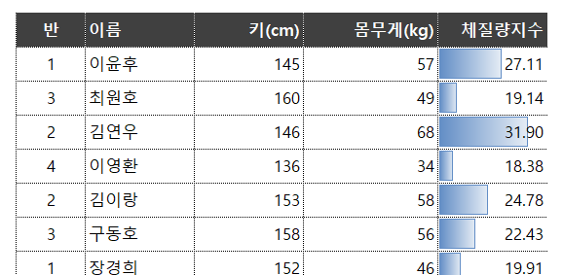
1 | 장경희 | 152 | 46 | 19.91
4 | 정영실 | 135 | 44 | 24.14
3 | 성수진 | 160 | 63 | 24.61
1 | 황진만 | 143 | 42 | 20.54
2 | 한유진 | 132 | 48 | 27.55
4 | 이영원 | 134 | 62 | 34.53
2 | 신상호 | 151 | 59 | 25.88
1 | 방이수 | 138 | 57 | 29.93

3 페이지
 |  |  |  |  |  |  |  |  | 3 | 3 페이지

4
4. 스파크라인 알아보기
다음 페이지
이전 페이지

20년 상반기 오빠두서점 출판사별 책 판매량 (예제)
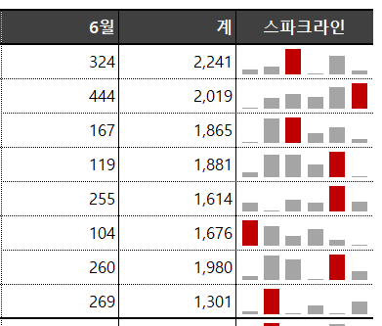
출판사명 | 1월 | 2월 | 3월 | 4월 | 5월 | 6월 | 계 | 스파크라인
비룡서 | 330 | 357 | 495 | 294 | 441 | 324 | 2,241
탐탐 | 204 | 306 | 345 | 310 | 410 | 444 | 2,019
미래의창문 | 118 | 475 | 495 | 259 | 351 | 167 | 1,865
놀부네 | 178 | 418 | 420 | 284 | 462 | 119 | 1,881
문학마을 | 244 | 118 | 282 | 241 | 474 | 255 | 1,614
문학과지성인 | 450 | 375 | 239 | 323 | 185 | 104 | 1,676
이제우리같이 | 191 | 478 | 417 | 144 | 490 | 260 | 1,980
시니어북스 | 142 | 444 | 121 | 218 | 107 | 269 | 1,301
합계 | 1,857 | 2,971 | 2,814 | 2,073 | 2,920 | 1,942 | 14,577

4 페이지
 |  |  |  |  |  |  |  |  | 4 | 4 페이지

5
5. 아이콘 집합 알아보기
다음 페이지
이전 페이지

이름 | 키(cm) | 몸무게(kg) | 체질량지수 | 전년대비 변화량
이윤후 | 145 | 57 | 27.11 | 4.40%
최원호 | 160 | 52 | 20.31 | 3.80%
김연우 | 146 | 68 | 31.90 | 4.70%
이영환 | 136 | 34 | 18.38 | -1.40%
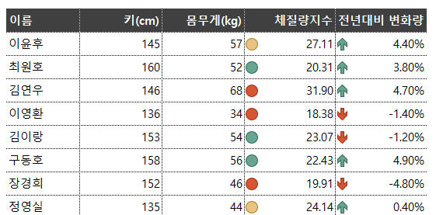
김이랑 | 153 | 54 | 23.07 | -1.20%
구동호 | 158 | 56 | 22.43 | 4.90%
장경희 | 152 | 46 | 19.91 | -4.80%
정영실 | 135 | 44 | 24.14 | 0.40%
성수진 | 160 | 63 | 24.61 | -0.90%
황진만 | 143 | 42 | 20.54 | 2.00%
한유진 | 132 | 48 | 27.55 | -4.30%
이영원 | 134 | 62 | 34.53 | -3.70%
신상호 | 151 | 53 | 23.24 | -3.60%
방이수 | 138 | 57 | 29.93 | 5.00%

5 페이지
 |  |  |  |  | 5 | 5 페이지

6
6. 조건부서식 사용시 주의사항
다음 페이지
이전 페이지

부서명 | 직원명 | 직책 | 연차 | 연봉 | 부서명
인사팀 | 임선우 | 부장 | 14 | 82,000,000 | IT팀
IT팀 | 최윤성 | 부장 | 13 | 78,000,000
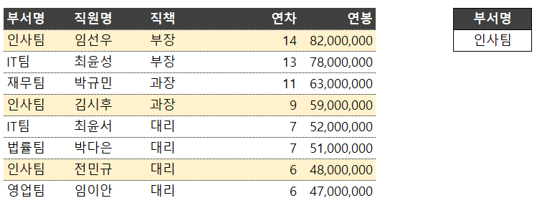
재무팀 | 박규민 | 과장 | 11 | 63,000,000
인사팀 | 김시후 | 과장 | 9 | 59,000,000
IT팀 | 최윤서 | 대리 | 7 | 52,000,000
법률팀 | 박다은 | 대리 | 7 | 51,000,000
인사팀 | 전민규 | 대리 | 6 | 48,000,000
영업팀 | 임이안 | 대리 | 6 | 47,000,000
영업팀 | 이나연 | 대리 | 5 | 44,000,000
영업팀 | 정지완 | 사원 | 4 | 41,000,000
재무팀 | 박은호 | 사원 | 3 | 38,000,000
영업팀 | 이다윤 | 사원 | 2 | 34,000,000

6 페이지
 |  |  |  |  |  | 6 | 6 페이지

보고서 예제
7. 조건부서식 응용
이전 페이지
거래처별
판매 현황
 |  | 판매물품 | 원피스/정장
 |  | 거래처 | 매출합계 | 1차 | 2차 | 3차 | 4차 | 5차 | 트렌드
 |  | 핑크버나나 | 178,160 | 67,500 | 44,660 | 0 | 0 | 66,000
 |  | 스타일투나 | 101,080 | 78,750 | 22,330 | 0 | 0 | 0
총 매출액 :
 |  | 세컨드마인드 | 77,900 | 0 | 45,000 | 0 | 0 | 32,900
667,800원
 |  | 츄랏츄 | 17,630 | 11,250 | 6,380 | 0 | 0 | 0
 |  | 마리공주의옷장 | 16,000 | 0 | 0 | 0 | 16,000 | 0
 |  |  |  |  |  |  |  |  | 667,800원
매출일 | 거래처 | 분류 | 수량 | 단가 | 금액 | 배송비 | 원재료비 | 매출이익 | 이익률
2018-01-01 | 핑크버나나 | 원피스/정장 | 12 | 5,625 | 67,500 | 5,000 | 39,200 | 23,300 | 35%
2020-01-01 | 핑크버나나 | 기타의류 | 1 | 13,200 | 13,200 | 2,500 | 4,163 | 6,538 | 50%
2020-01-02 | 핑크버나나 | 원피스/정장 | 14 | 3,190 | 44,660 | 3,500 | 35,700 | 5,460 | 12%
2018-01-03 | 핑크버나나 | 아우터/니트 | 1 | 11,810 | 11,810 | 2,500 | 5,433 | 3,877 | 33%
2020-01-04 | 핑크버나나 | 아우터/니트 | 2 | 12,110 | 24,220 | 2,500 | 9,204 | 12,516 | 52%
2020-01-05 | 핑크버나나 | 원피스/정장 | 5 | 13,200 | 66,000 | 3,500 | 30,360 | 32,140 | 49%
2020-01-01 | 스타일투나 | 원피스/정장 | 14 | 5,625 | 78,750 | 2,500 | 31,500 | 44,750 | 57%
2020-01-02 | 스타일투나 | 원피스/정장 | 7 | 3,190 | 22,330 | 2,500 | 7,816 | 12,015 | 54%
2020-01-03 | 스타일투나 | 기타의류 | 2 | 6,340 | 12,680 | 2,500 | 8,200 | 1,980 | 16%
2020-01-04 | 스타일투나 | 아우터/니트 | 1 | 11,810 | 11,810 | 2,500 | 5,078 | 4,232 | 36%
2020-01-05 | 스타일투나 | 아우터/니트 | 3 | 8,300 | 24,900 | 2,500 | 10,707 | 11,693 | 47%
2020-01-02 | 세컨드마인드 | 아우터/니트 | 1 | 12,375 | 12,375 | 2,500 | 4,084 | 5,791 | 47%
2020-01-02 | 세컨드마인드 | 원피스/정장 | 8 | 5,625 | 45,000 | 5,000 | 22,050 | 17,950 | 40%
2020-01-03 | 세컨드마인드 | 기타의류 | 2 | 5,400 | 10,800 | 2,500 | 3,240 | 5,060 | 47%
2020-01-04 | 세컨드마인드 | 아우터/니트 | 1 | 11,810 | 11,810 | 2,500 | 4,134 | 5,177 | 44%
2020-01-05 | 세컨드마인드 | 원피스/정장 | 7 | 4,700 | 32,900 | 2,500 | 12,502 | 17,898 | 54%
2020-01-01 | 츄랏츄 | 원피스/정장 | 1 | 11,250 | 11,250 | 2,500 | 5,175 | 3,575 | 32%
2020-01-02 | 츄랏츄 | 원피스/정장 | 2 | 3,190 | 6,380 | 2,500 | 2,743 | 1,137 | 18%
2020-01-03 | 츄랏츄 | 아우터/니트 | 1 | 9,190 | 9,190 | 2,500 | 3,400 | 3,290 | 36%
2020-01-04 | 츄랏츄 | 아우터/니트 | 1 | 11,810 | 11,810 | 2,500 | 3,897 | 5,413 | 46%
2020-01-05 | 츄랏츄 | 아우터/니트 | 4 | 5,700 | 22,800 | 2,500 | 9,576 | 10,724 | 47%
2020-01-01 | 마리공주의옷장 | 아우터/니트 | 5 | 13,875 | 69,375 | 5,000 | 31,913 | 32,463 | 47%
2020-01-02 | 마리공주의옷장 | 기타의류 | 3 | 3,190 | 9,570 | 2,500 | 4,498 | 2,572 | 27%
2020-01-03 | 마리공주의옷장 | 아우터/니트 | 1 | 8,870 | 8,870 | 2,500 | 5,233 | 1,137 | 13%
2020-01-04 | 마리공주의옷장 | 원피스/정장 | 5 | 3,200 | 16,000 | 2,500 | 8,960 | 4,540 | 28%
2020-01-05 | 마리공주의옷장 | 아우터/니트 | 1 | 11,810 | 11,810 | 3,500 | 7,086 | 1,224 | 10%

보고서 예제 페이지
 |  |  |  |  |  |  |  |  |  | 보고서 예제 | 보고서 예제 페이지

